Спецификация
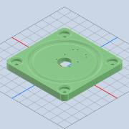
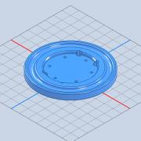
Номер | Обозначение | Миниатюры | Структура спецификации | Единичная величина | КОЛ. | Инвентарный номер | Описание | ИЗМ. | Пояснения
1 | 000.005.001.001 - ОСНОВАНИЕ |  | Обычная | шт. | 1
3 | 000.005.001.002 - ПОВОРОТНОЕ ОСНОВАНИЕ |  | Обычная | шт. | 1
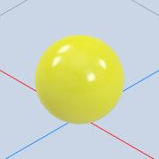
2 | 000.005.001.002 - ШАР |  | Обычная | шт. | 36
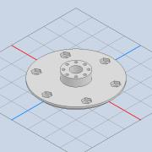
4 | 000.005.001.003 - ВАЛ |  | Обычная | шт. | 1
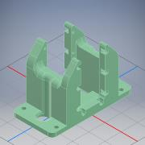
12 | 000.005.002.001 - ОСНОВАНИЕ |  | Обычная | шт. | 1
19 | 000.005.002.002 - КАЧАЛКА | *Разные* | Обычная | шт. | 3
22 | 000.005.002.003 - ВТУЛКА | *Разные* | Обычная | шт. | 3
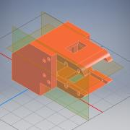
28 | 000.005.003.001 - ОСНОВАНИЕ УГЛОВОЕ |  | Обычная | шт. | 1
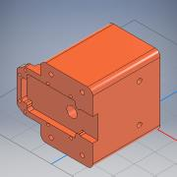
32 | 000.005.004.001 - ОСНОВАНИЕ |  | Обычная | шт. | 1
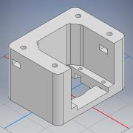
34 | 000.005.004.002 - СКОБА |  | Обычная | шт. | 1
35 | 000.005.004.003 - ПОВОРОТНЫЙ ДИСК | *Разные* | Обычная | шт. | 2
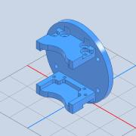
43 | 000.005.005.001 - ОСНОВАНИЕ |  | Обычная | шт. | 1
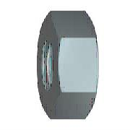
45 | AS 1112 - M2,5 Тип 5 |  | Приобретенная | шт. | 24 |  | Гайки шестигранные метрические ISO, включая гайки низкие, корончатые
41 | AS 1112 - M4 Тип 10 |  | Приобретенная | шт. | 4 |  | Гайки шестигранные метрические ISO, включая гайки низкие, корончатые
40 | AS 1112 - M4 Тип 5 |  | Приобретенная | шт. | 4 |  | Гайки шестигранные метрические ISO, включая гайки низкие, корончатые
29 | BS 3692 - M5 |  | Приобретенная | шт. | 8 |  | Гайки шестигранные точные
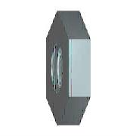
10 | BS EN 24 036 - M2.5 |  | Приобретенная | шт. | 8 |  | Гайки шестигранные низкие. Класс B (без фаски)

39 | CNS 4309 - 4,5 A |  | Приобретенная | шт. | 4 |  | Шайба конической пружинная
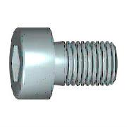
42 | CSN 02 1143 - M4 x 25 |  | Приобретенная | шт. | 4 |  | Винты с шестигранным углублением в головке

51 | DIN 912 - M2 x 10 |  | Приобретенная | шт. | 1 |  | Винт с цилиндрической головкой
50 | DIN 912 - M2 x 6 |  | Приобретенная | шт. | 7 |  | Винт с цилиндрической головкой
49 | DIN 912 - M2,5 x 10 |  | Приобретенная | шт. | 8 |  | Винт с цилиндрической головкой
44 | DIN 912 - M2,5 x 12 |  | Приобретенная | шт. | 9 |  | Винт с цилиндрической головкой
46 | DIN 912 - M2,5 x 8 |  | Приобретенная | шт. | 8 |  | Винт с цилиндрической головкой
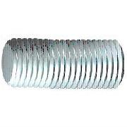
38 | DIN 976-1 - M4 x 60 - A |  | Приобретенная | шт. | 2 |  | Шпильки с резьбой по всей длине - часть 1: метрическая резьба
9 | IS 2269 - M2,5 x 10 |  | Приобретенная | шт. | 16 |  | Винты с шестигранным углублением
24 | ISO 4032 - M5 |  | Приобретенная | шт. | 4 |  | Гайки шестигранные. Тип 1. Классы A и B
11 | ISO 4034 - M5 |  | Приобретенная | шт. | 4 |  | Гайки шестигранные. Класс C
18 | ISO 4035 - M2,5 | *Разные* | Приобретенная | шт. | 24 |  | Гайки шестигранные низкие (с фаской). Классы A и B
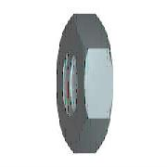
7 | ISO 4035 - M5 |  | Приобретенная | шт. | 6 |  | Гайки шестигранные низкие (с фаской). Классы A и B
26 | ISO 4762 - M2,5 x 10 | *Разные* | Приобретенная | шт. | 20 |  | Винт с шестигранным углублением
23 | ISO 4762 - M2,5 x 12 | *Разные* | Приобретенная | шт. | 6 |  | Винт с шестигранным углублением
37 | ISO 4762 - M2,5 x 16 |  | Приобретенная | шт. | 2 |  | Винт с шестигранным углублением
33 | ISO 4762 - M2,5 x 25 |  | Приобретенная | шт. | 2 |  | Винт с шестигранным углублением
36 | ISO 4762 - M2,5 x 6 |  | Приобретенная | шт. | 8 |  | Винт с шестигранным углублением
20 | ISO 4762 - M2,5 x 8 |  | Приобретенная | шт. | 32 |  | Винт с шестигранным углублением
31 | ISO 4762 - M4 x 16 |  | Приобретенная | шт. | 4 |  | Винт с шестигранным углублением
30 | ISO 4762 - M4 x 20 |  | Приобретенная | шт. | 8 |  | Винт с шестигранным углублением
8 | ISO 4762 - M5 x 10 |  | Приобретенная | шт. | 7 |  | Винт с шестигранным углублением
25 | ISO 4762 - M5 x 20 |  | Приобретенная | шт. | 4 |  | Винт с шестигранным углублением
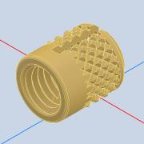
16 | Insert M3 à encastrer long 5mm |  | Приобретенная | шт. | 2 |  |  | ANY
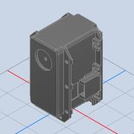
13 | MX-106T |  | Приобретенная | шт. | 2 |  |  | ANY
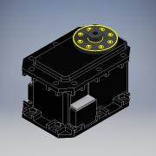
52 | MX-28 |  | Приобретенная | шт. | 1
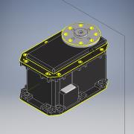
5 | MX-64T |  | Приобретенная | шт. | 3
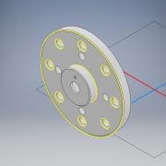
14 | ROUE MX106T |  | Приобретенная | шт. | 2 |  |  | ANY

21 | SKF 2RS1608-2RS1 |  | Приобретенная | шт. | 2 |  | Подшипники шариковые однорядные с глубоким желобом с двумя уплотнениями RS1 SKF
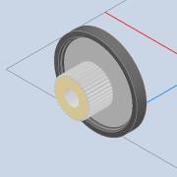
15 | arbre MX106T |  | Приобретенная | шт. | 2 |  |  | ANY
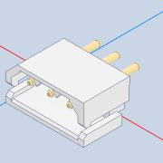
17 | connecteur dynamixel |  | Приобретенная | шт. | 4 |  |  | ANY
27 | БРУС | *Разные* | Обычная | шт. | 2

